Rapport info
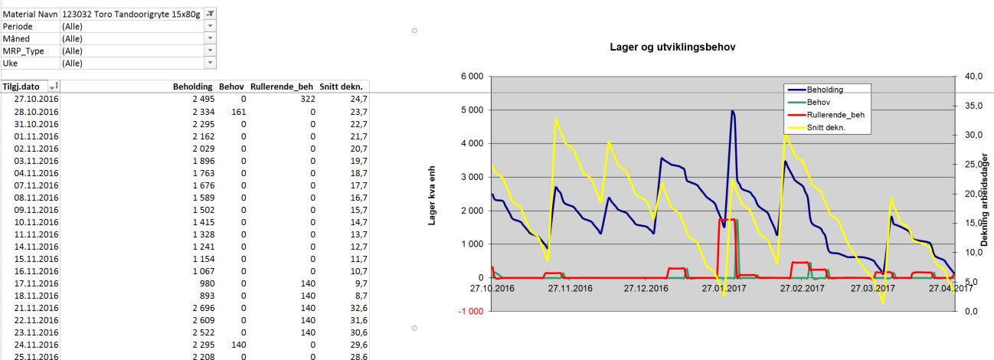

SAP MD04 Oversikt

 | Trykk F10 for å få fram utvalg rapportinnhold

Rapporten Inneholder |  | Rapporter Statistikker
- Les alle fabrikkmateriale MD04 data.
- Beregn gjennomsnittlig dekning for alle materialer.
- Presentere lagernivåer og lagerdekning i grafer.

- Dersom ikke enkeltprodukter velges vises grupperinger laget i SAP (MC86) under Produktgruppe

MD04 folder viser snitt lagerdekning for utvalget.. Ønskes for gitt material velges det i utvalg.

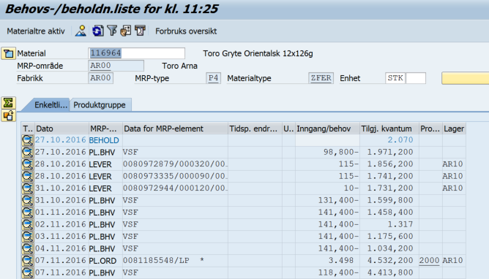

Folder Material_Periode viser pr uke planlagt behov basert på prognose (VSF).
Kollonne vil være sortert på ukenr

Folder Daglig viser andel av totalt lagerandel i % pr produkt pr dag. Negative angir OOS. Utvalg periode Future.

Folder Lager og Detaljer viser utvikling lagerdekning i Dpak – Beholdning - og dager – Snitt dekn..
Behov inneholder ordre og behov fra overliggende prepakk-strukturer.
Rullerende_behov er basert på angitt tids-bucket som her er 7 dager frem i tid.

MD04
SAP MD04 Oversikt
0
Advarsel! Lagernivåer vil bare være riktig når du ser på daglig basis. Lager dekning er gyldig også på aggregerte perioder.
For å vise planlagte sikkerhetslager dekning - velg "Ja" i Order Fielt.

Lager deknings utvikling
 | Snitt dekn.
05/12/2013 | 47.8
05/12/2014 | 47.8
05/12/2015 | 46.8
05/12/2016 | 45.8
05/12/2017 | 44.8
05/12/2018 | 43.8
05/12/2019 | 42.8
05/12/2020 | 41.8
05/12/2021 | 40.8
05/12/2022 | 39.8
05/12/2023 | 38.8
05/12/2024 | 37.8
05/12/2025 | 36.8
05/12/2026 | 35.8
05/12/2027 | 34.8
05/12/2028 | 33.8
05/12/2029 | 32.8
05/12/2030 | 31.8
05/12/2031 | 30.8
05/12/2032 | 29.8
05/12/2033 | 28.8
05/12/2034 | 27.8
05/12/2035 | 26.8
05/12/2036 | 25.8
Ordre | (All)
MRP_Type | (All)
Periode | (All)
Uke | (All)
Material Navn | (All)
Måned | (All)

Tilgj.dato | Inngang | Behov | Planl. behov | Tilgj_Kva | Snitt lagerdekn.
05/12/2013 | 0 | 0 | 2,290 | 2,290 | 47.8
05/12/2014 | (14) | 20 | 0 | 2,256 | 47.8
05/12/2015 | (34) | 0 | 0 | 2,222 | 46.8
05/12/2016 | (36) | 0 | 0 | 2,186 | 45.8
05/12/2017 | (36) | 0 | 0 | 2,150 | 44.8
05/12/2018 | (36) | 0 | 0 | 2,114 | 43.8
05/12/2019 | (36) | 0 | 0 | 2,078 | 42.8
05/12/2020 | (36) | 0 | 0 | 2,042 | 41.8
05/12/2021 | (34) | 0 | 0 | 2,008 | 40.8
05/12/2022 | (34) | 0 | 0 | 1,974 | 39.8
05/12/2023 | (34) | 0 | 0 | 1,940 | 38.8
05/12/2024 | (34) | 0 | 0 | 1,906 | 37.8
05/12/2025 | (34) | 0 | 0 | 1,872 | 36.8
05/12/2026 | (50) | 0 | 0 | 1,822 | 35.8
05/12/2027 | (50) | 0 | 0 | 1,772 | 34.8
05/12/2028 | (40) | 0 | 0 | 1,732 | 33.8
05/12/2029 | (40) | 0 | 0 | 1,692 | 32.8
05/12/2030 | (40) | 0 | 0 | 1,652 | 31.8
05/12/2031 | (46) | 0 | 0 | 1,606 | 30.8
05/12/2032 | (46) | 0 | 0 | 1,560 | 29.8
05/12/2033 | (46) | 0 | 0 | 1,514 | 28.8
05/12/2034 | (46) | 0 | 0 | 1,468 | 27.8
05/12/2035 | (46) | 0 | 0 | 1,422 | 26.8
05/12/2036 | (46) | 0 | 0 | 1,376 | 25.8
Grand Total | (894) | 20 | 2,290 | 44,654 | 37.0

Material_Periode
SAP MD04 Oversikt
0
Data for planlagt behov vises(for ferdigvarer vil det være prognoser)

Ordre | (All)
MRP_Type | (All)
Periode | (All)
Måned | (All)
Tilgj.dato | (All)

Data | Uke
Material Navn | (blank)
 | 2,290
Grand Total | 2,290

Daglig
SAP MD04 Oversikt
0

Måned | (All)
Periode | Future
MRP_Type | (All)
Uke | (All)

Andel av totalt stock | Dato
Material Navn | 05/12/2017 | 05/12/2018 | 05/12/2019 | 05/12/2020 | 05/12/2021 | 05/12/2022 | 05/12/2023 | 05/12/2024 | 05/12/2025 | 05/12/2026 | 05/12/2027 | 05/12/2028 | 05/12/2029 | 05/12/2030 | 05/12/2031 | 05/12/2032 | 05/12/2033 | 05/12/2034 | 05/12/2035 | 05/12/2036 | Grand Total
 | 100.00% | 100.00% | 100.00% | 100.00% | 100.00% | 100.00% | 100.00% | 100.00% | 100.00% | 100.00% | 100.00% | 100.00% | 100.00% | 100.00% | 100.00% | 100.00% | 100.00% | 100.00% | 100.00% | 100.00% | 100.00%
Grand Total | 100.00% | 100.00% | 100.00% | 100.00% | 100.00% | 100.00% | 100.00% | 100.00% | 100.00% | 100.00% | 100.00% | 100.00% | 100.00% | 100.00% | 100.00% | 100.00% | 100.00% | 100.00% | 100.00% | 100.00% | 100.00%

Lager
SAP MD04 Oversikt
0 |  |  |  |  | Rullerende behov periode: | 7 | kaneldardager
Advarsel! Lagernivåer vil bare være riktig når du ser på daglig basis. Lager dekning er gyldig også på aggregerte perioder.

Lager og utviklingsbehov
 | Beholding | Behov | Rullerende_beh | Snitt dekn.
05/12/2013 | 2,290 | 0 | 0 | 47.8
05/12/2014 | 2,256 | 20 | 0 | 47.8
05/12/2015 | 2,222 | 0 | 0 | 46.8
05/12/2016 | 2,186 | 0 | 0 | 45.8
05/12/2017 | 2,150 | 0 | 0 | 44.8
05/12/2018 | 2,114 | 0 | 0 | 43.8
05/12/2019 | 2,078 | 0 | 0 | 42.8
05/12/2020 | 2,042 | 0 | 0 | 41.8
05/12/2021 | 2,008 | 0 | 0 | 40.8
05/12/2022 | 1,974 | 0 | 0 | 39.8
05/12/2023 | 1,940 | 0 | 0 | 38.8
05/12/2024 | 1,906 | 0 | 0 | 37.8
05/12/2025 | 1,872 | 0 | 0 | 36.8
05/12/2026 | 1,822 | 0 | 0 | 35.8
05/12/2027 | 1,772 | 0 | 0 | 34.8
05/12/2028 | 1,732 | 0 | 0 | 33.8
05/12/2029 | 1,692 | 0 | 0 | 32.8
05/12/2030 | 1,652 | 0 | 0 | 31.8
05/12/2031 | 1,606 | 0 | 0 | 30.8
05/12/2032 | 1,560 | 0 | 0 | 29.8
05/12/2033 | 1,514 | 0 | 0 | 28.8
05/12/2034 | 1,468 | 0 | 0 | 27.8
05/12/2035 | 1,422 | 0 | 0 | 26.8
05/12/2036 | 1,376 | 0 | 0 | 25.8
Material Navn | (All)
Periode | (All)
Måned | (All)
MRP_Type | (All)
Uke | (All)

Tilgj.dato | Beholding | Behov | Rullerende_beh | Snitt dekn.
05/12/2013 | 2,290 | 0 | 0 | 47.8
05/12/2014 | 2,256 | 20 | 0 | 47.8
05/12/2015 | 2,222 | 0 | 0 | 46.8
05/12/2016 | 2,186 | 0 | 0 | 45.8
05/12/2017 | 2,150 | 0 | 0 | 44.8
05/12/2018 | 2,114 | 0 | 0 | 43.8
05/12/2019 | 2,078 | 0 | 0 | 42.8
05/12/2020 | 2,042 | 0 | 0 | 41.8
05/12/2021 | 2,008 | 0 | 0 | 40.8
05/12/2022 | 1,974 | 0 | 0 | 39.8
05/12/2023 | 1,940 | 0 | 0 | 38.8
05/12/2024 | 1,906 | 0 | 0 | 37.8
05/12/2025 | 1,872 | 0 | 0 | 36.8
05/12/2026 | 1,822 | 0 | 0 | 35.8
05/12/2027 | 1,772 | 0 | 0 | 34.8
05/12/2028 | 1,732 | 0 | 0 | 33.8
05/12/2029 | 1,692 | 0 | 0 | 32.8
05/12/2030 | 1,652 | 0 | 0 | 31.8
05/12/2031 | 1,606 | 0 | 0 | 30.8
05/12/2032 | 1,560 | 0 | 0 | 29.8
05/12/2033 | 1,514 | 0 | 0 | 28.8
05/12/2034 | 1,468 | 0 | 0 | 27.8
05/12/2035 | 1,422 | 0 | 0 | 26.8
05/12/2036 | 1,376 | 0 | 0 | 25.8

Detaljer
SAP MD04 Oversikt
0
Advarsel! Lagernivåer vil bare være riktig når du ser på daglig basis. Lager dekning er gyldig også på aggregerte perioder.

Lager og utviklingsbehov
 | Beholding | Behov | Rullerende_beh | Snitt dekn.
05/12/2013 | 2,290 | 0 | 0 | 47.8
05/12/2014 | 2,256 | 20 | 0 | 47.8
05/12/2015 | 2,222 | 0 | 0 | 46.8
05/12/2016 | 2,186 | 0 | 0 | 45.8
05/12/2017 | 2,150 | 0 | 0 | 44.8
05/12/2018 | 2,114 | 0 | 0 | 43.8
05/12/2019 | 2,078 | 0 | 0 | 42.8
05/12/2020 | 2,042 | 0 | 0 | 41.8
05/12/2021 | 2,008 | 0 | 0 | 40.8
05/12/2022 | 1,974 | 0 | 0 | 39.8
05/12/2023 | 1,940 | 0 | 0 | 38.8
05/12/2024 | 1,906 | 0 | 0 | 37.8
05/12/2025 | 1,872 | 0 | 0 | 36.8
05/12/2026 | 1,822 | 0 | 0 | 35.8
05/12/2027 | 1,772 | 0 | 0 | 34.8
05/12/2028 | 1,732 | 0 | 0 | 33.8
05/12/2029 | 1,692 | 0 | 0 | 32.8
05/12/2030 | 1,652 | 0 | 0 | 31.8
05/12/2031 | 1,606 | 0 | 0 | 30.8
05/12/2032 | 1,560 | 0 | 0 | 29.8
05/12/2033 | 1,514 | 0 | 0 | 28.8
05/12/2034 | 1,468 | 0 | 0 | 27.8
05/12/2035 | 1,422 | 0 | 0 | 26.8
05/12/2036 | 1,376 | 0 | 0 | 25.8
Ordre | (All)
Periode | (All)
Material Navn | (All)
Måned | (All)
MRP_Type | (All)
Uke | (All)

Tilgj.dato | Beholding | Behov | Snitt dekn. | Rullerende_beh
05/12/2013 | 2,290 | 0 | 47.8 | 0
05/12/2014 | 2,256 | 20 | 47.8 | 0
05/12/2015 | 2,222 | 0 | 46.8 | 0
05/12/2016 | 2,186 | 0 | 45.8 | 0
05/12/2017 | 2,150 | 0 | 44.8 | 0
05/12/2018 | 2,114 | 0 | 43.8 | 0
05/12/2019 | 2,078 | 0 | 42.8 | 0
05/12/2020 | 2,042 | 0 | 41.8 | 0
05/12/2021 | 2,008 | 0 | 40.8 | 0
05/12/2022 | 1,974 | 0 | 39.8 | 0
05/12/2023 | 1,940 | 0 | 38.8 | 0
05/12/2024 | 1,906 | 0 | 37.8 | 0
05/12/2025 | 1,872 | 0 | 36.8 | 0
05/12/2026 | 1,822 | 0 | 35.8 | 0
05/12/2027 | 1,772 | 0 | 34.8 | 0
05/12/2028 | 1,732 | 0 | 33.8 | 0
05/12/2029 | 1,692 | 0 | 32.8 | 0
05/12/2030 | 1,652 | 0 | 31.8 | 0
05/12/2031 | 1,606 | 0 | 30.8 | 0
05/12/2032 | 1,560 | 0 | 29.8 | 0
05/12/2033 | 1,514 | 0 | 28.8 | 0
05/12/2034 | 1,468 | 0 | 27.8 | 0
05/12/2035 | 1,422 | 0 | 26.8 | 0
05/12/2036 | 1,376 | 0 | 25.8 | 0
Grand Total | 44,654 | 20 | 37.0 | 0

